20200213_01
以下吹き出しの条件をみたしながら、オレンジ枠の高さを調節したいです。
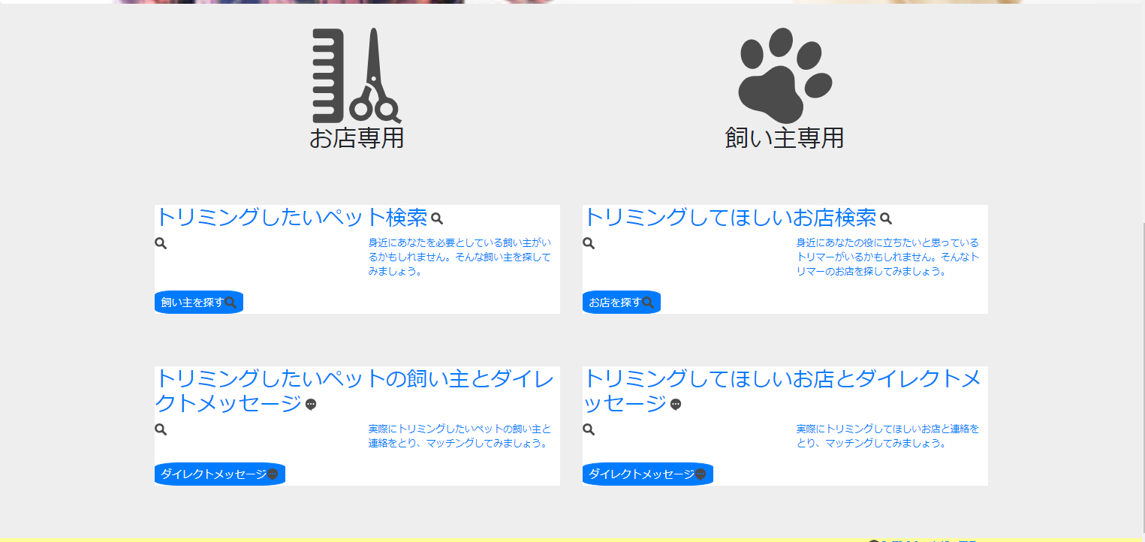

高さを揃えたい
高さを揃えなくていい

高さを揃えたい

高さを揃えなくていい
高さを揃えたい

高さを揃えたい

20200217_01
レスポンシブ対応イメージ

▼ | 1
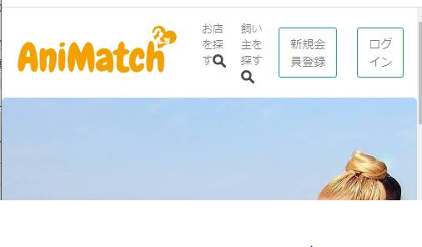
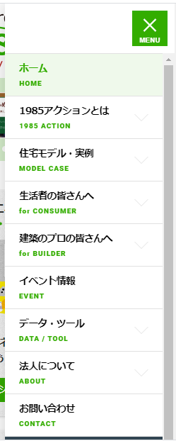

widthがある幅までいったとき、ナブバートグルで対応。

文字が横に並んでしまう。

▼ | 2
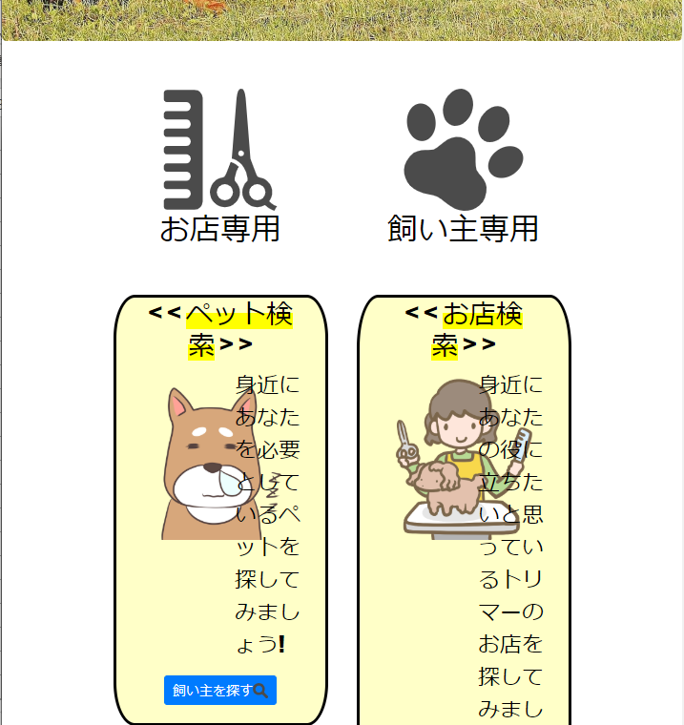
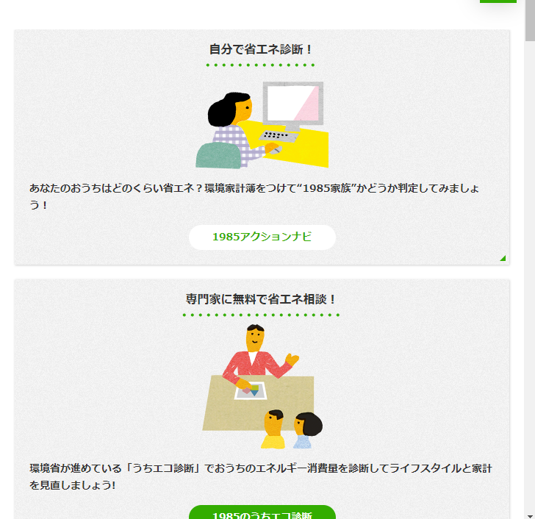

文字、画像のレイアウトが崩れる。

widthがある幅までいったとき、flexを解除対応。

▼ | 3
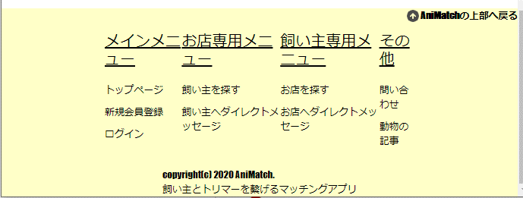
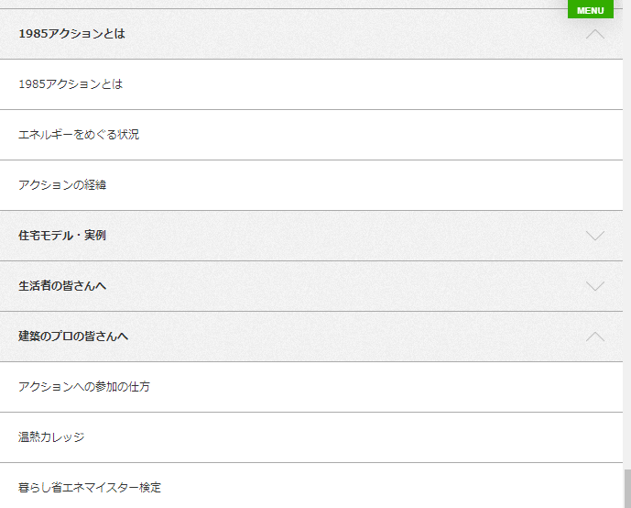

widthがある幅までいったとき、右のようなレイアウトが表示されるように修正対応。
文字が崩れる。

20200226_01
▼ | レスポンシブ対応イメージ

1 | 1420pxより小さい場合、以下のように文字が重なってしまう

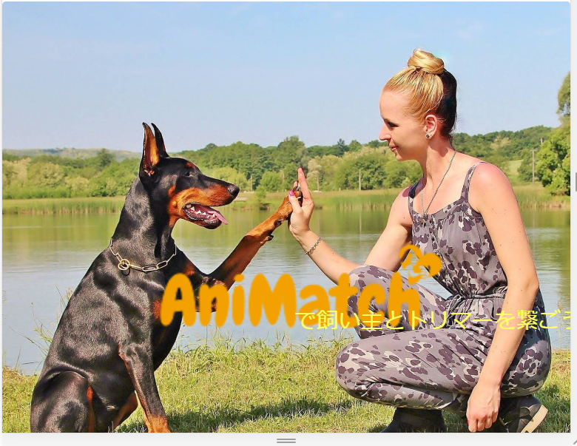
▼ | ヘッダー文字重なり

▼ | 解決策

案1 | メディアクエリで調整
→ | 実際に修正してみて難しそうであれば、案2にシフト

案2 | 画像加工で調整
→ | 加工ソフトは？

2 | widthが768px以上992pxより小さい場合、以下のようにblockの幅が崩れる

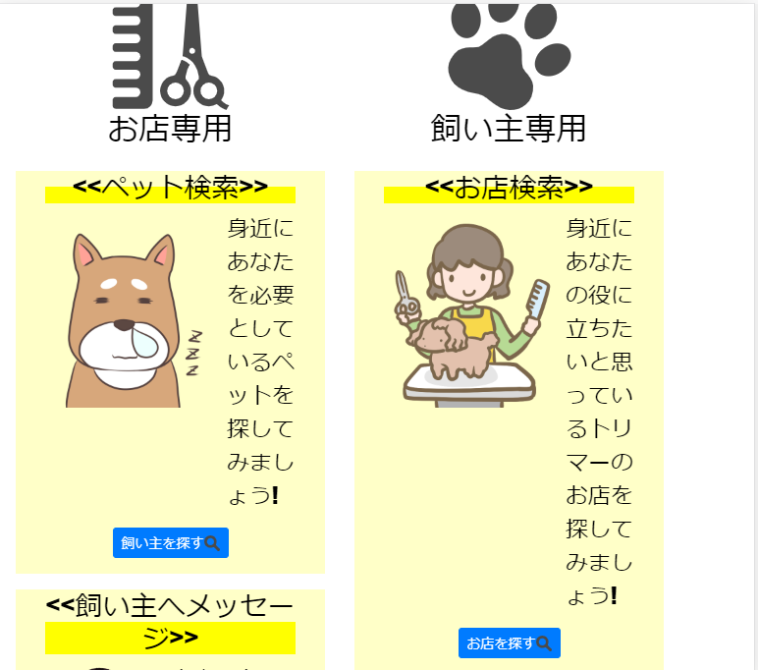
▼ | blockの幅崩れ

▼ | 解決策

案1 | メディアクエリで調整
→ | メディアクエリを使用して、「position」、「padding」のプロパティーを設定し、スタイリング

3 | ヘッダー部分でwidthの幅がモバイル端末の場合、以下に似たデザインができないか

▼ | 現在のデザイン
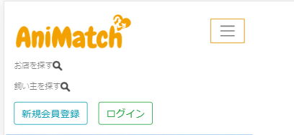

▼ | 希望のデザイン
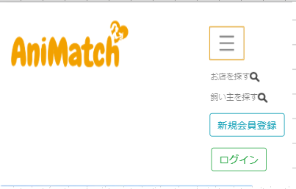

▼ | 解決策

案1 | メディアクエリを使用し、スタイリング
→ | 「margin-left」プロパティーを設定

